Arkusz1
 | IP | 179.170.91.65
 | Maska | 255.255.240.0/20
 |  |  | https://www.calculator.net/ip-subnet-calculator.html?cclass=any&csubnet=18&cip=105.74.79.214&ctype=ipv4&printit=0&x=76&y=24
2.найти этот адрес | Adres zrodlowy | 179.170.80.0/20 | https://42.pl/ipcalc/?a=179.170.91.65&m=20
3.прибавить к числам 2 | (O,1015), (Y,28), (U,23), (A,19), (L,117), (F,1220), (C,240)
4.по табличке сравнять, | (O,1024), (Y,32), (U,32), (A,32), (L,128), (F,2048), (C,256) |  |  |  | 512>=484
5.ОТНЯТ 32 ОТ МАСКИ И ПОТОМ ПЛЮСОВАТЬ ВСЕ ЦИФРЫ

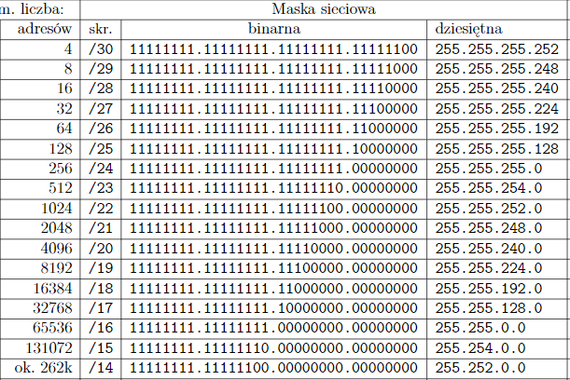
 |  | Adres podsieci | Maska | Rozgloszeniowy
5.отсортировать как сказано по заданию | (F,2048) | 179.170.80.0 |  | 179.170.87.255
6. Прибавить к адресам числа в ячейках | (O,1024) | 179.170.88.0 |  | 179.170.91.255
7.отнять от адресов один | (C,256) | 179.170.92.0 |  | 179.170.92.255
 | (L,128), | 179.170.93.0 |  | 179.170.93.127
 | (Y,32), | 179.170.93.128 |  | 179.170.93.159
 | (U,32), | 179.170.93.160 |  | 179.170.93.191
 | (A,32), | 179.170.93.192 |  | 179.170.93.223
 |  | 179.170.93.224

